Giao diện thiết kế

Danh sách khách hàng

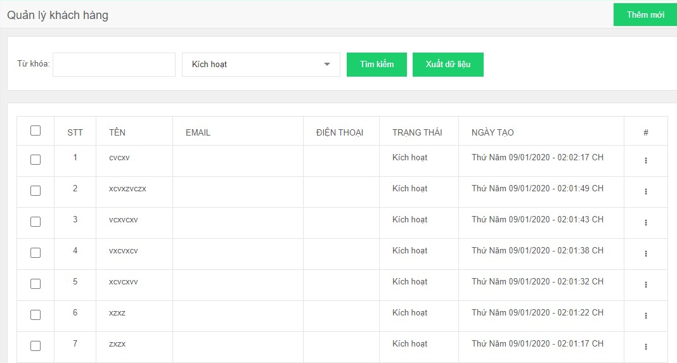

 |  |  |  | Danh sách mời khảo sát

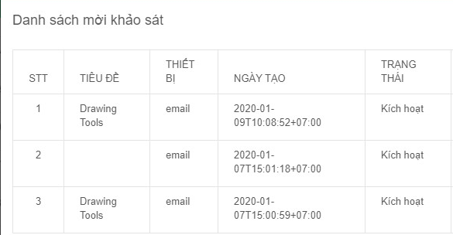

 | Hình ảnh thiết kế

Thêm mới khách hàng |  | Nhập file dữ liệu khách hàng

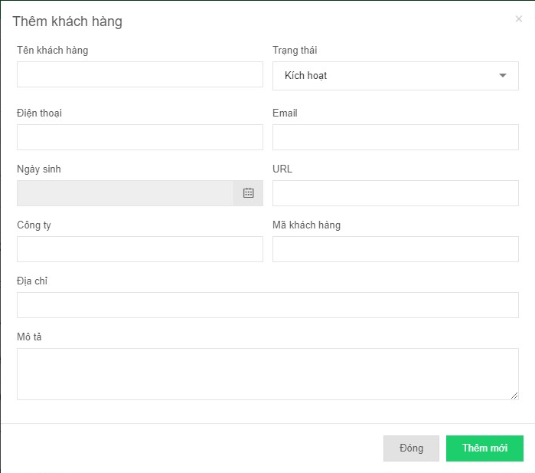

 |  |  | Mời tham gia khảo sát

